关系图
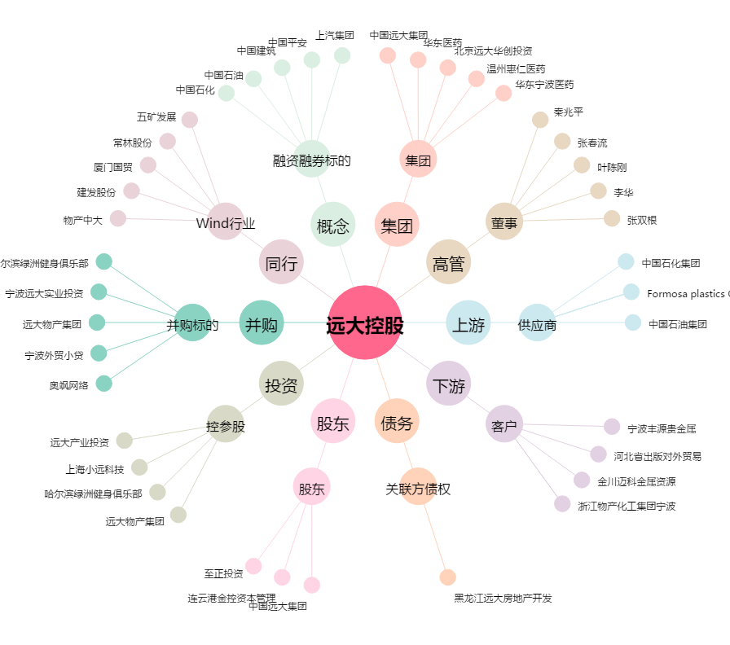
远大控股[000626.SZ] - 关系概览图

